結果票
事 前 調 査 結 果 票 |  |  |  |  |  |  |  |  |  |  |  |  |  |  |  |  |  | /

建築物等名称 |  |  |  |  | 建築物等 の 概 要 |  | □建築物 | □耐 火 | □準耐火 | □その他 |  |  |  | 調査者 |  |  | 調査期間
所 在 地 |  | 札幌市 区 |  |  |  |  |  | □木 造 | □RC造 | □S 造 |  |  | 書面調査 | 会社名： |  |  | 自： | 年 月 日
設置工事着手 |  | 年 月 日 |  |  |  |  |  | □その他 | （ ） |  |  |  |  | 氏 名： |  |  | 至： | 年 月 日
竣 工 |  | 年 月 日 | 改 修 | 年 月 日 |  |  | □工作物 |  |  |  |  |  | 目視調査 | 会社名： |  |  | 自： | 年 月 日
延べ面積(m2) |  |  |  |  | 用 途 |  |  |  |  |  |  |  |  | 氏 名： |  |  | 至： | 年 月 日
階 数 |  |  |  |  |  |  | （ ） |  |  |  |  |  | 分析調査 | 機関名： |  |  | 自： | 年 月 日
 |  |  |  |  |  |  |  |  |  |  |  |  |  | 氏 名： |  |  | 至： | 年 月 日

No. ※1 | 階数 | 部 屋 名 | 部 位 | 材 料 名 等 | 調査 の実施 ※２ | 事前調査の結果 |  |  | 石綿非含有 と判断した場合の根拠 |  |  |  |  | 石綿含有建築材料 |  |  | 添付 資料 番号 ※４ | 備 考
 |  |  |  |  |  | 石綿 含有 | みなし | 石綿 非含有
 |  |  |  |  |  |  |  |  | 目視 | 設計 図書等 | 分析 | 製造者 の証明 | 製造 年月日 | 種類（レベル） ※３ |  | 使用面積 （m2）

※１ 別紙の詳細図を添付し、No.と一致することが望ましい。 ※２ 調査できなかった箇所は、その詳細を本紙下部の欄に記載すること。
※３ レベル１、レベル２建材の除去等作業を行う場合、当該作業開始の14日前までに特定粉じん排出等作業実施届出書を発注者が札幌市へ提出すること。 ※４ 分析を実施した場合、分析結果を添付すること。

調査できなかった箇所の詳細

作 成 例
事 前 調 査 結 果 票 |  |  |  |  |  |  |  |  |  |  |  |  |  |  |  |  |  | １/１

建築物等名称 |  | ○○様邸住宅 |  |  | 建築物等 の 概 要 |  | ■建築物 | □耐 火 | □準耐火 | ■その他 |  |  |  | 調査者 |  |  | 調査期間
所 在 地 |  | 札幌市中央区北○西○丁目○番○号 |  |  |  |  |  | ■木 造 | □RC造 | □S 造 |  |  | 書面調査 | 会社名： | ○○建設株式会社 |  | 自： | ○○年○月○日
設置工事着手 |  | ○○年○月○日 |  |  |  |  |  | □その他 | （ ） |  |  |  |  | 氏 名： | 調査 太郎 |  | 至： | ○○年○月○日
竣 工 |  | ○○年○月○日 | 改 修 | 年 月 日 |  |  | □工作物 |  |  |  |  |  | 目視調査 | 会社名： | ○○建設株式会社 |  | 自： | ○○年○月○日
延べ面積(m2) |  |  |  |  | 用 途 |  | 一般住宅 |  |  |  |  |  |  | 氏 名： | 調査 太郎 |  | 至： | ○○年○月○日
階 数 |  | ２階建 |  |  |  |  | （ ） |  |  |  |  |  | 分析調査 | 機関名： | 株式会社○○分析 |  | 自： | ○○年○月○日
 |  |  |  |  |  |  |  |  |  |  |  |  |  | 氏 名： | 分析 太郎 |  | 至： | ○○年○月○日

No. ※1 | 階数 | 部 屋 名 | 部 位 | 材 料 名 等 | 調査 の実施 ※２ | 事前調査の結果 |  |  | 石綿非含有 と判断した場合の根拠 |  |  |  |  | 石綿含有建築材料 |  |  | 添付 資料 番号 ※４ | 備 考
 |  |  |  |  |  | 石綿 含有 | みなし | 石綿 非含有
 |  |  |  |  |  |  |  |  | 目視 | 設計 図書等 | 分析 | 製造者 の証明 | 製造 年月日 | 種類（レベル） ※３ |  | 使用面積 （m2）
1 |  | 外部 | 外壁 | 仕上塗材 | 済 | ■ |  |  |  |  |  |  |  | 仕上塗材（レベル3） |  | 120 | A01 | 分析結果は別添
 |  |  | 外壁 | 下地調整塗材 | 済 | ■ |  |  |  |  |  |  |  | 成形板等（レベル3） |  | 120 | A01 | 分析結果は別添
 |  |  | 外壁（基礎） | モルタル | 済 |  |  | ■→ |  |  | ■ |  |  |  |  |  | A01 | 分析結果は別添
 |  |  | 軒天 | スレート板 | 済 | ■ |  |  |  |  |  |  |  | 成形板等（レベル3） |  | 20 | A01 | 分析結果は別添
 |  |  | 屋根 | トタン | 済 |  |  | ■→ | ■
 |  |  | 煙突 | レンガ | 済 |  |  | ■→ | ■
 |  |  | 煙突 | セメント円筒 | 済 |  | ■ |  |  |  |  |  |  | 成形板等（レベル3） |  | 5
２ | 1 | 玄関 | 床 | 磁器タイル | 済 |  |  | ■→ | ■
 |  |  | 壁 | 石膏ボード（＋壁紙） | 済 |  |  | ■→ |  |  |  | ■ |  |  |  |  | A03 | 製造者HPの非含有情報は別添
 |  |  | 天井 | 石膏ボード（＋壁紙） | 済 |  |  | ■→ |  |  |  | ■ |  |  |  |  | A03 | 製造者HPの非含有情報は別添
2 | 1 | 廊下、居間 | 床 | 木 | 済 |  |  | ■→ | ■
 |  |  | 壁 | 石膏ボード（＋壁紙） | 済 |  |  | ■→ |  |  |  | ■ |  |  |  |  | A03 | 製造者HPの非含有情報は別添
 |  |  | 天井 | 石膏ボード（＋壁紙） | 済 |  |  | ■→ |  |  |  | ■ |  |  |  |  | A03 | 製造者HPの非含有情報は別添
2 | 1 | 台所、洗面所、トイレ | 床 | ビニル床シート | 済 |  | ■ |  |  |  |  |  |  | 成形板等（レベル3） |  | 10
 |  |  | 壁 | 石膏ボード（＋壁紙） | 済 |  |  | ■→ |  |  |  | ■ |  |  |  |  | A03 | 製造者HPの非含有情報は別添
 |  |  | 壁（コンロ付近） | 磁器タイル | 済 |  |  | ■→ | ■
 |  |  | 天井 | 石膏ボード（＋壁紙） | 済 |  |  | ■→ |  |  |  | ■ |  |  |  |  | A03 | 製造者HPの非含有情報は別添
3 | 2 | 子ども部屋×２ | 床 | 木 | 済 |  |  | ■→ | ■
 |  |  | 壁 | 石膏ボード（＋壁紙） | 済 |  |  | ■→ |  |  |  | ■ |  |  |  |  | A03 | 製造者HPの非含有情報は別添
 |  |  | 天寿 | 石膏ボード（＋壁紙） | 済 |  |  | ■→ |  |  |  | ■ |  |  |  |  | A03 | 製造者HPの非含有情報は別添

※１ 別紙の詳細図を添付し、No.と一致することが望ましい。 ※２ 調査できなかった箇所は、その詳細を本紙下部の欄に記載すること。
※３ レベル１、レベル２建材の除去等作業を行う場合、当該作業開始の14日前までに特定粉じん排出等作業実施届出書を発注者が札幌市へ提出すること。 ※４ 分析を実施した場合、分析結果を添付すること。

調査できなかった箇所の詳細

【別紙】詳細図
作 成 例
事前調査結果票 別紙 詳細図 |  |  | 資料番号 | 事前調査結果票 別紙 詳細図 |  |  |  | 資料番号 | 2

建築物名称 |  |  |  | 建築物名称 | ○○様邸住宅
階 数 |  | 部 屋 名 |  | 階 数 | 1 | 部 屋 名 | 玄関、廊下、居間、台所、トイレ

石 綿 含 有 建 築 材 料 | □レベル1建材 |  | 劣化度 | 石 綿 含 有 建 築 材 料 | □レベル1建材 |  |  | 劣化度
 | □レベル2建材 |  |  |  | □レベル2建材
 | □レベル3建材 |  |  |  | ■レベル3建材 | 仕上塗材、下地調整塗材、ビニル床シート
備 考 |  |  |  | 備 考

床：ビニル床シート（石綿含有）
外壁：仕上塗材（石綿含有）
下地調整塗材（石綿含有）
床：ビニル床シート（石綿含有）
床：ビニル床シート（石綿含有）
図 面 |  |  |  | 図 面
 |  |  |  | 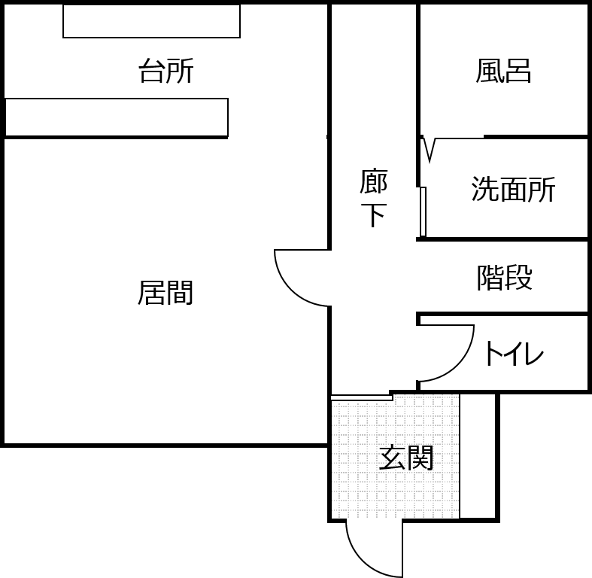

写真等 |  |  |  | 写真等
写真（玄関）
写真（トイレ）

